상품제안서
눈꽃담요+미니에코백세트 | 상품코드: S28355

 |  |  |  |  |  |  | 02-713-8555 | www.synergygift.co.kr
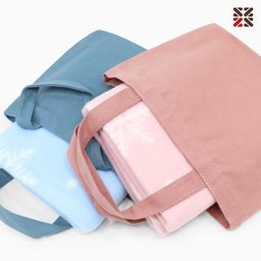

【상세/제작정보】 | <p><span style="font-size: 14pt;">* 100개 이상 에코백 실크 1도 인쇄포함입니다.</span></p><p><span style="font-size: 14pt;">&nbsp; 담요 실크 인쇄 진행시 + 300원 추가</span></p>

【인쇄/포장옵션】 | 실크 / 포장불가능

【공급단가】 | 수량 | 50~ | 100~ | 500~ | 1,000~ | 2,000~
*VAT별도 | 단가 | 5,590원 | 5,500원 | 5,370원 | 5,160원 | 4,940원

【상품 URL】 | https://www.synergygift.co.kr:443/src/goods_detail.php?gdno=28355

